Fluxo
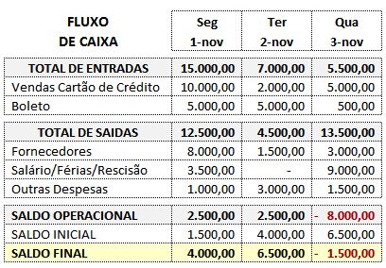
Cod.Mov | Descrição
1 | TOTAL DE ENTRADAS
2 | TOTAL DE SAÍDAS
3 | SALDO OPERACIONAL
4 | SALDO INICIAL
5 | SALDO FINAL

